LBA工具测试用例
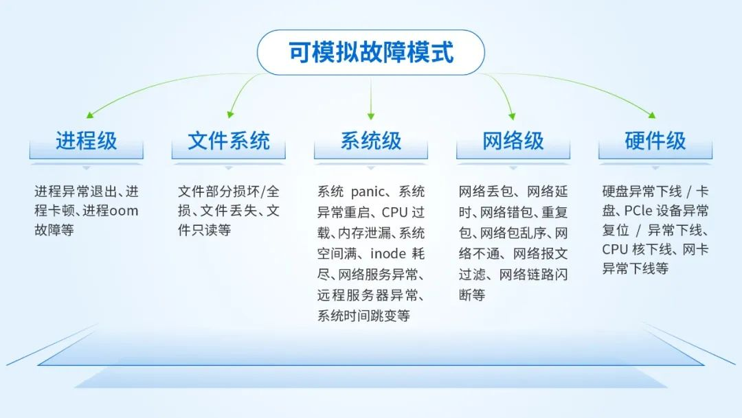
【存储稳定性测试与数据一致性校验】测试用例(V0.1)：
存储 |  | 模式 | IO大小 | 实例(提高测试效率，一般推荐：[小/大]的块存储/文件存储使用[小/大]的IO测试) |  | 高级功能 | 参数 | 实例 | 说明 | 混沌工程：故障注入测试 https://www.openeuler.org/zh/news/openEuler/20240112-sxf/20240112-sxf.html
块 存 储 | 单 盘 测 试 | direct io | 1K | hd_write_verify -c -D -S 2 -V all -T 10 /dev/sdX |  | 设置超过10个worker线程 | -T | --thread | hd_write_verify -c -D -S 1024 -V all -T 16 /dev/sdX | 固定16个worker线程
 |  |  | 4K | hd_write_verify -c -D -S 8 -V all -T 10 /dev/sdX |  |  |  | hd_write_verify -c -D -S 1024 -V all -T 0 /dev/sdX | 随机worker线程(模拟时刻变化的业务负载)
 |  |  | 8K | hd_write_verify -c -D -S 16 -V all -T 10 /dev/sdX |  | 设置测试的轮次数 | -n | --loop | hd_write_verify -c -D -n 3 -S 64 -V all -T 10 /dev/sdX | 测试3轮后立即退出
 |  |  | 16K | hd_write_verify -c -D -S 32 -V all -T 10 /dev/sdX |  | 设置IO簇对齐(默认开启IO随机拆分) | -A | --align-io | hd_write_verify -c -D -A on -S 64 -V all -T 10 /dev/sdX | 32K簇对齐写IO
 |  |  | 64K | hd_write_verify -c -D -S 128 -V all -T 10 /dev/sdX |  | 设置IO的大小范围(已适配4K盘) | -B | --bsrange | hd_write_verify -c -D -A on -B 2-32 -S 512 -V all -T 10 /dev/sdX | 随机1K-16K范围的IO
 |  |  | 128K | hd_write_verify -c -D -S 256 -V all -T 10 /dev/sdX |  | 设置IO失败时重试 | -r | --io-retry | hd_write_verify -c -D -r on -S 1024 -V all -T 10 /dev/sdX | IO失败后重试
 |  |  | 256K | hd_write_verify -c -D -S 512 -V all -T 10 /dev/sdX |  | 设置IO精准限速 | -L | --bwlimit | hd_write_verify -c -D -S 1024 -L 204800 -V all -T 10 /dev/sdX | IO限速200M/s
 |  |  | 512K | hd_write_verify -c -D -S 1024 -V all -T 10 /dev/sdX |  | 设置全0数据扇区数 | -Z | --zero-sectors | hd_write_verify -c -D -Z 16 -S 1024 -V all -T 10 /dev/sdX | 【重要功能】可测试多种场景：全0数据固定为16扇区
 |  |  | 1M | hd_write_verify -c -D -S 2048 -V all -T 10 /dev/sdX |  | 设置全0数据扇区比例(扇区数随机) | -R | --zero-ratio | hd_write_verify -c -D -R 33 -S 1024 -V all -T 10 /dev/sdX | 【重要功能】可测试多种场景：全0数据每轮测试随机
 |  | pagecache + flush | 1K | hd_write_verify -c -f -S 2 -V all -T 10 /dev/sdX |  | 使用discard功能(已适配4K盘) | -U | --discard | hd_write_verify -c -D -U on -S 1024 -V all -T 10 /dev/sdX | 对全0数据扇区进行discard
 |  |  | 4K | hd_write_verify -c -f -S 8 -V all -T 10 /dev/sdX |  |  |  | hd_write_verify -c -D -U random -S 1024 -V all -T 10 /dev/sdX | 对全0数据扇区随机discard
 |  |  | 8K | hd_write_verify -c -f -S 16 -V all -T 10 /dev/sdX |  |  |  | hd_write_verify -c -D -O on -U on -S 1024 -V all -T 10 /dev/sdX | 全0数据扇区填充非0数据后discard
 |  |  | 16K | hd_write_verify -c -f -S 32 -V all -T 10 /dev/sdX |  | 使用trim-all功能 | -t | --trim-all | hd_write_verify -c -D -t on -S 1024 -V all -T 10 /dev/sdX | 【重要功能】每轮测试trim释放所有空间
 |  |  | 64K | hd_write_verify -c -f -S 128 -V all -T 10 /dev/sdX |  |  |  | hd_write_verify -c -D -t random -S 1024 -V all -T 10 /dev/sdX | 【重要功能】每轮测试25%概率释放所有空间
 |  |  | 128K | hd_write_verify -c -f -S 256 -V all -T 10 /dev/sdX |  | 使用write-zeroes功能(已适配4K盘) | -W | --write-zeroes | hd_write_verify -c -D -W on -S 1024 -V all -T 10 /dev/sdX | 对全0数据扇区进行write-zeroes
 |  |  | 256K | hd_write_verify -c -f -S 512 -V all -T 10 /dev/sdX |  |  |  | hd_write_verify -c -D -W random -S 1024 -V all -T 10 /dev/sdX | 对全0数据扇区随机write-zeroes
 |  |  | 512K | hd_write_verify -c -f -S 1024 -V all -T 10 /dev/sdX |  |  |  | hd_write_verify -c -D -O on -W on -S 1024 -V all -T 10 /dev/sdX | 全0数据扇区填充非0数据后write-zeroes
 |  |  | 1M | hd_write_verify -c -f -S 2048 -V all -T 10 /dev/sdX |  | 数据回写，保持IO压力 | -w | --writeback | hd_write_verify -c -D -w on -S 1024 -V all -T 10 /dev/sdX | 主要应用场景：虚拟机热迁移
 | 多 盘 条 带 测 试 | direct io 条带策略: round-robin (最多64个盘) | 1K | hd_write_verify -c -D -S 2 -V all -T 10 -P robin -I /dev/sdX -I /dev/sdY ... |  | 设置测试时间 | -E | --timeout | hd_write_verify -c -D -E 600 -S 1024 -V all -T 10 /dev/sdX | 测试10分钟后立即退出
 |  |  | 4K | hd_write_verify -c -D -S 8 -V all -T 10 -P robin -I /dev/sdX -I /dev/sdY ... |  | 设置写数据量 | -M | --write-limit | hd_write_verify -c -D -M 4096 -S 1024 -V all -T 10 /dev/sdX | 测试写完4G数据后立即退出
 |  |  | 8K | hd_write_verify -c -D -S 16 -V all -T 10 -P robin -I /dev/sdX -I /dev/sdY ... |  | 设置校验数据模式 | -V | --verify | hd_write_verify -c -D -V check -T 1 /dev/sdX | 【重要功能】按线程顺序，只读校验全部数据的一致性
 |  |  | 16K | hd_write_verify -c -D -S 32 -V all -T 10 -P robin -I /dev/sdX -I /dev/sdY ... |  |  |  | hd_write_verify -c -D -V check -T 10 /dev/sdX | 【重要功能】10线程并发，只读校验全部数据的一致性
 |  |  | 64K | hd_write_verify -c -D -S 128 -V all -T 10 -P robin -I /dev/sdX -I /dev/sdY ... |  |  |  | hd_write_verify -c -D -S 1024 -V once -T 10 /dev/sdX | 全盘测试 + 批量校验 + 随机校验 + 整盘校验一轮后退出
 |  |  | 128K | hd_write_verify -c -D -S 256 -V all -T 10 -P robin -I /dev/sdX -I /dev/sdY ... |  |  |  | hd_write_verify -c -D -S 1024 -V loop -T 10 /dev/sdX | 全盘测试 + 整盘校验，不断循环 | chaosArsenal故障注入工具: https://gitee.com/openeuler/chaosArsenal
 |  |  | 256K | hd_write_verify -c -D -S 512 -V all -T 10 -P robin -I /dev/sdX -I /dev/sdY ... |  |  |  | hd_write_verify -c -D -S 1024 -V batch -T 10 /dev/sdX | 全盘测试 + 批量校验 + 随机校验，不断循环 | 硬件 | 物理磁盘(scsi)故障注入 | 读报错；硬盘坏道 Medium Error[0x03] Unrecove read error [0x11] UNC
 |  |  | 512K | hd_write_verify -c -D -S 1024 -V all -T 10 -P robin -I /dev/sdX -I /dev/sdY ... |  |  |  | hd_write_verify -c -D -S 1024 -V random -T 10 /dev/sdX | 全盘测试 + 随机校验，不断循环 (不常用) |  |  | 请求LBA地址非法，写无法修复；硬盘 Medium Error[0x03] Record not found[0x14] IDNF
 |  |  | 1M | hd_write_verify -c -D -S 2048 -V all -T 10 -P robin -I /dev/sdX -I /dev/sdY ... |  |  |  | hd_write_verify -c -D -S 1024 -V all -T 10 /dev/sdX | 全盘测试 + 批量校验 + 随机校验 + 整盘校验，不断循环 |  |  | 设备故障；硬盘 Hardware Error[0x04] Internal target failure [0x44] DF
 |  | direct io 条带策略: cluster-split (最多64个盘) | 64K | hd_write_verify -c -D -S 128 -V all -T 10 -P split -I /dev/sdX -I /dev/sdY ... |  |  |  |  |  |  |  | 写保护错误，读IO正常，写IO失败；Data Protect[0x07] Write protected[0x27] WP
 |  |  | 128K | hd_write_verify -c -D -S 256 -V all -T 10 -P split -I /dev/sdX -I /dev/sdY ... |  |  |  |  |  |  |  | 命令不响，卡慢盘；Aborted Command[0x0B] No additional sense information[0x00] ABRT
 |  |  | 256K | hd_write_verify -c -D -S 512 -V all -T 10 -P split -I /dev/sdX -I /dev/sdY ... |  | 自动化测试脚本 | 命令行参数 |  | 说明 |  |  | 硬盘产生误码；Aborted Command[0x0B] Information unit iuCRC error detected[0x47] ICRC
 |  |  | 512K | hd_write_verify -c -D -S 1024 -V all -T 10 -P split -I /dev/sdX -I /dev/sdY ... |  | disk_lba_robin.sh | hd_write_verify -c -D -K -w on -S ${cluster_sectors} -V all -T 10 -L ${bwlimit} -P robin ${disk_list} |  | 数据盘组：round-robin条带策略测试与校验数据 |  |  | 空闲盘卡慢；Not Ready[0x02] Logical Unit Not Ready, Cause Not Reportable[0x04] NotReady
 |  |  | 1M | hd_write_verify -c -D -S 2048 -V all -T 10 -P split -I /dev/sdX -I /dev/sdY ... |  | disk_lba_robin.sh /dev/sdX | hd_write_verify -c -D -K -w on -S ${cluster_sectors} -V all -T 10 -L ${bwlimit} -P robin /dev/sdX |  | 指定单个数据盘：测试与校验数据 |  |  | 无错误码卡慢盘故障，人为构造延迟1ms~120s范围的慢盘IO
文 件 存 储 | 单 文 件 测 试 | direct io | 1K | hd_write_verify -c -D -S 2 -V all -T 10 /path/lba.raw |  | disk_lba_robin.sh /dev/sdX1 | hd_write_verify -c -D -K -w on -S ${cluster_sectors} -V all -T 10 -L ${bwlimit} -P robin /dev/sdX1 |  | 指定单个数据盘分区：测试与校验数据 |  | 物理内存故障注入 | 构造内存CE，导致性能急剧下降
 |  |  | 4K | hd_write_verify -c -D -S 8 -V all -T 10 /path/lba.raw |  | disk_lba_robin_bsrange.sh | hd_write_verify -c -D -K -w on -B ${bsrange} -S ${cluster_sectors} -V all -T 10 -L ${bwlimit} -P robin ${disk_list} |  | 数据盘组：round-robin条带策略、指定IO范围测试与校验数据 |  |  | 构造内存UE，触发OS自我保护宕机
 |  |  | 8K | hd_write_verify -c -D -S 16 -V all -T 10 /path/lba.raw |  | disk_lba_robin_bsrange.sh /dev/sdX | hd_write_verify -c -D -K -w on -B ${bsrange} -S ${cluster_sectors} -V all -T 10 -L ${bwlimit} -P robin /dev/sdX |  | 指定单个数据盘：进行测试与校验数据 |  | 通用硬件故障注入 | 向指定RAID卡注入IO超时错误，并不断触发RAID卡自动reset
 |  |  | 16K | hd_write_verify -c -D -S 32 -V all -T 10 /path/lba.raw |  | disk_lba_robin_bsrange.sh /dev/sdX1 | hd_write_verify -c -D -K -w on -B ${bsrange} -S ${cluster_sectors} -V all -T 10 -L ${bwlimit} -P robin /dev/sdX1 |  | 指定单个数据盘分区：测试与校验数据 |  |  | 通过aer-inject模块，注入PCIe设备异常下线、PCIe设备闪断、PCIe设备reset等故障
 |  |  | 64K | hd_write_verify -c -D -S 128 -V all -T 10 /path/lba.raw |  | disk_lba_robin_trim.sh | hd_write_verify -c -D -K -w on -t on -S ${cluster_sectors} -V all -T 10 -L ${bwlimit} -P robin ${disk_list} |  | 数据盘组：round-robin条带策略测试与校验数据后、unmap所有数据 | 系统层 | 资源类故障 | 整体CPU过载，负载不均衡；指定进程CPU资源过高；
 |  |  | 128K | hd_write_verify -c -D -S 256 -V all -T 10 /path/lba.raw |  | disk_lba_robin_trim.sh /dev/sdX | hd_write_verify -c -D -K -w on -t on -S ${cluster_sectors} -V all -T 10 -L ${bwlimit} -P robin /dev/sdX |  | 指定单个数据盘：测试与校验数据 |  |  | 整体内存占用过高；指定进程内存泄漏；
 |  |  | 256K | hd_write_verify -c -D -S 512 -V all -T 10 /path/lba.raw |  | disk_lba_robin_trim.sh /dev/sdX1 | hd_write_verify -c -D -K -w on -t on -S ${cluster_sectors} -V all -T 10 -L ${bwlimit} -P robin /dev/sdX1 |  | 指定单个数据盘分区：测试与校验数据 |  |  | 存储空间满；inode耗尽；
 |  |  | 512K | hd_write_verify -c -D -S 1024 -V all -T 10 /path/lba.raw |  | disk_lba_robin.check.sh | hd_write_verify -c -D -K -V check -T 1 -L ${bwlimit} -P robin ${disk_list} |  | 数据盘组：round-robin条带策略、以线程顺序只读校验数据 |  |  | 网络带宽占满(netperf等工具)，网络端口耗尽
 |  |  | 1M | hd_write_verify -c -D -S 2048 -V all -T 10 /path/lba.raw |  | disk_lba_robin.check.sh /dev/sdX | hd_write_verify -c -D -K -V check -T 1 -L ${bwlimit} -P robin /dev/sdX |  | 指定单个数据盘：以线程顺序只读校验数据 |  | 网络故障 | 使用tc模拟网络丢包
 |  | pagecache + flush | 1K | hd_write_verify -c -f -S 2 -V all -T 10 /path/lba.raw |  | disk_lba_robin.check.sh /dev/sdX1 | hd_write_verify -c -D -K -V check -T 1 -L ${bwlimit} -P robin /dev/sdX1 |  | 指定单个数据盘分区：以线程顺序只读校验数据 |  |  | 使用tc模拟网络错包
 |  |  | 4K | hd_write_verify -c -f -S 8 -V all -T 10 /path/lba.raw |  | disk_lba_split.sh | hd_write_verify -c -D -K -w on -S ${cluster_sectors} -V all -T 10 -L ${bwlimit} -P split ${disk_list} |  | 数据盘组：cluster-split条带策略测试与校验数据 |  |  | 使用tc模拟网络高延迟
 |  |  | 8K | hd_write_verify -c -f -S 16 -V all -T 10 /path/lba.raw |  | disk_lba_split.sh /dev/sdX | hd_write_verify -c -D -K -w on -S ${cluster_sectors} -V all -T 10 -L ${bwlimit} -P split /dev/sdX |  | 指定单个数据盘：测试与校验数据 |  |  | 使用ifup/ifdown模拟网卡闪断
 |  |  | 16K | hd_write_verify -c -f -S 32 -V all -T 10 /path/lba.raw |  | disk_lba_split.sh /dev/sdX1 | hd_write_verify -c -D -K -w on -S ${cluster_sectors} -V all -T 10 -L ${bwlimit} -P split /dev/sdX1 |  | 指定单个数据盘分区：测试与校验数据 |  |  | 使用iptables模拟网络闪断
 |  |  | 64K | hd_write_verify -c -f -S 128 -V all -T 10 /path/lba.raw |  | disk_lba_split_bsrange.sh | hd_write_verify -c -D -K -w on -B ${bsrange} -S ${cluster_sectors} -V all -T 10 -L ${bwlimit} -P split ${disk_list} |  | 数据盘组：cluster-split条带策略、指定IO范围测试与校验数据 |  | 文件系统 | 文件系统变只读：echo "u" > /proc/sysrq-trigger
 |  |  | 128K | hd_write_verify -c -f -S 256 -V all -T 10 /path/lba.raw |  | disk_lba_split_bsrange.sh /dev/sdX | hd_write_verify -c -D -K -w on -B ${bsrange} -S ${cluster_sectors} -V all -T 10 -L ${bwlimit} -P split /dev/sdX |  | 指定单个数据盘：进行测试与校验数据 |  |  | 超级块损坏
 |  |  | 256K | hd_write_verify -c -f -S 512 -V all -T 10 /path/lba.raw |  | disk_lba_split_bsrange.sh /dev/sdX1 | hd_write_verify -c -D -K -w on -B ${bsrange} -S ${cluster_sectors} -V all -T 10 -L ${bwlimit} -P split /dev/sdX1 |  | 指定单个数据盘分区：测试与校验数据 |  |  | inode异常
 |  |  | 512K | hd_write_verify -c -f -S 1024 -V all -T 10 /path/lba.raw |  | disk_lba_split_trim.sh | hd_write_verify -c -D -K -w on -t on -S ${cluster_sectors} -V all -T 10 -L ${bwlimit} -P split ${disk_list} |  | 数据盘组：cluster-split条带策略测试与校验数据后、unmap所有数据 |  |  | 文件读写异常(EIO)
 |  |  | 1M | hd_write_verify -c -f -S 2048 -V all -T 10 /path/lba.raw |  | disk_lba_split_trim.sh /dev/sdX | hd_write_verify -c -D -K -w on -t on -S ${cluster_sectors} -V all -T 10 -L ${bwlimit} -P split /dev/sdX |  | 指定单个数据盘：测试与校验数据 |  | 时间 | 时间跳变(向前、向后调整系统时间，另外：遇到过海光CPU导致系统时间跳变)
 | 多 文 件 条 带 测 试 | direct io 条带策略: round-robin (最多64个文件) | 1K | hd_write_verify -c -D -S 2 -V all -T 10 -P robin -I /path/lba1.raw -I /path/lba2.raw ... |  | disk_lba_split_trim.sh /dev/sdX1 | hd_write_verify -c -D -K -w on -t on -S ${cluster_sectors} -V all -T 10 -L ${bwlimit} -P split /dev/sdX1 |  | 指定单个数据盘分区：测试与校验数据 |  | 系统管理 | 系统掉电，系统异常关机，系统异常重启(echo "b" > /proc/sysrq-trigger)；
 |  |  | 4K | hd_write_verify -c -D -S 8 -V all -T 10 -P robin -I /path/lba1.raw -I /path/lba2.raw ... |  | disk_lba_split.check.sh | hd_write_verify -c -D -K -V check -T 1 -L ${bwlimit} -P split ${disk_list} |  | 数据盘组：cluster-split条带策略、以线程顺序只读校验数据 |  |  | 设备宕机：echo "c" > /proc/sysrq-trigger
 |  |  | 8K | hd_write_verify -c -D -S 16 -V all -T 10 -P robin -I /path/lba1.raw -I /path/lba2.raw ... |  | disk_lba_split.check.sh /dev/sdX | hd_write_verify -c -D -K -V check -T 1 -L ${bwlimit} -P split /dev/sdX |  | 指定单个数据盘：以线程顺序只读校验数据 | 虚拟化层 | 虚拟机 | 针对qemu的IO虚拟化关键路径和qcow2镜像文件注入故障
 |  |  | 16K | hd_write_verify -c -D -S 32 -V all -T 10 -P robin -I /path/lba1.raw -I /path/lba2.raw ... |  | disk_lba_split.check.sh /dev/sdX1 | hd_write_verify -c -D -K -V check -T 1 -L ${bwlimit} -P split /dev/sdX1 |  | 指定单个数据盘分区：以线程顺序只读校验数据 |  | 虚拟机生命周期 | 备份：针对全量备份、增量备份、备份删除、数据整理等流程进行故障注入
 |  |  | 64K | hd_write_verify -c -D -S 128 -V all -T 10 -P robin -I /path/lba1.raw -I /path/lba2.raw ... |  | file_lba_test.sh lba.raw | hd_write_verify -c -D -K -w on -S ${cluster_sectors} -V once -T 10 -L ${bwlimit} ${LBA_FILE} |  | 前端：创建空文件，测试与校验数据，没问题则删除文件；重复 |  |  | 快照：针对存储快照、镜像快照的操作(创建、删除、恢复、文件清理等)进行故障注入
 |  |  | 128K | hd_write_verify -c -D -S 256 -V all -T 10 -P robin -I /path/lba1.raw -I /path/lba2.raw ... |  | file_lba_test_bsrange.sh lba.raw | hd_write_verify -c -D -K -w on -A on -B ${bsrange} -S ${cluster_sectors} -V once -T 10 -L ${bwlimit} ${LBA_FILE} |  | 前端：创建空文件，指定IO范围测试与校验数据，没问题则删除文件；重复 |  |  | 迁移：针对虚拟机热迁移、存储迁移、运行位置迁移等流程进行故障注入
 |  |  | 256K | hd_write_verify -c -D -S 512 -V all -T 10 -P robin -I /path/lba1.raw -I /path/lba2.raw ... |  | file_lba_test_trim.sh lba.raw | hd_write_verify -c -D -K -w on -t on -n 3 -S ${cluster_sectors} -V all -T 10 -L ${bwlimit} ${LBA_FILE} |  | 前端：创建空文件，测试与校验数据，没问题则fallocate文件；重复 |  |  | CDP：针对BP、RP点故障注入；恢复备份（创建删除恢复）操作故障注入
 |  |  | 512K | hd_write_verify -c -D -S 1024 -V all -T 10 -P robin -I /path/lba1.raw -I /path/lba2.raw ... |  | file_lba_test_bg.sh lba.raw | hd_write_verify -d -D -K -w on -S ${cluster_sectors} -V once -T 10 -L ${bwlimit} ${LBA_FILE} > lba.log |  | 后端：创建空文件，测试与校验数据；没问题则删除文件；重复 | 分布式系统 | 分布式块存储、文件存储 | 集群分裂
 |  |  | 1M | hd_write_verify -c -D -S 2048 -V all -T 10 -P robin -I /path/lba1.raw -I /path/lba2.raw ... |  | file_lba_test_bg_bsrange.sh lba.raw | hd_write_verify -d -D -K -w on -A on -B ${bsrange} -S ${cluster_sectors} -V once -T 10 -L ${bwlimit} ${LBA_FILE} > lba.log |  | 后端：创建空文件，指定IO范围测试与校验数据，没问题则删除文件；重复 |  |  | 节点离线
 |  | direct io 条带策略: cluster-split (最多64个文件) | 64K | hd_write_verify -c -D -S 128 -V all -T 10 -P split -I /path/lba1.raw -I /path/lba2.raw ... |  | file_lba_test_bg_trim.sh lba.raw | hd_write_verify -d -D -K -w on -t on -n 3 -S ${cluster_sectors} -V all -T 10 -L ${bwlimit} ${LBA_FILE} > lba.log |  | 后端：创建空文件，测试与校验数据，没问题则fallocate文件；重复 |  |  | 存储关键IO路径（afr、缓存等）、底层文件系统、拨盘
 |  |  | 128K | hd_write_verify -c -D -S 256 -V all -T 10 -P split -I /path/lba1.raw -I /path/lba2.raw ... |  | mem_loop_lba_test.sh | mount -t tmpfs -o size=$((${TEST_MEM}+100))m tmpfs ${MEM_DIR}; truncate --size=${TEST_MEM}M ${MEM_FILE} |  | 挂载tmpfs文件系统；创建内存空文件 |  |  | 关键业务逻辑：数据重建、数据平衡、压缩重删、数据同步等
 |  |  | 256K | hd_write_verify -c -D -S 512 -V all -T 10 -P split -I /path/lba1.raw -I /path/lba2.raw ... |  |  | losetup /dev/loop1 ${MEM_FILE}; hd_write_verify -c -D -K -w on -S ${cluster_sectors} -V once -T 10 /dev/loop1 |  | 内存空文件挂成loop块设备；测试与校验数据，没问题则删除文件；重复 | 应用层 | 进程 | kill命令杀死正常运行的进程，例如：tgtd, nvmf_tgt, qemu
 |  |  | 512K | hd_write_verify -c -D -S 1024 -V all -T 10 -P split -I /path/lba1.raw -I /path/lba2.raw ... |  | mem_loop_lba_test_trim.sh | mount -t tmpfs -o size=$((${TEST_MEM}+100))m tmpfs ${MEM_DIR}; truncate --size=${TEST_MEM}M ${MEM_FILE} |  | 挂载tmpfs文件系统；创建内存空文件 |  |  | 进程异常(coredump)
 |  |  | 1M | hd_write_verify -c -D -S 2048 -V all -T 10 -P split -I /path/lba1.raw -I /path/lba2.raw ... |  |  | losetup /dev/loop1 ${MEM_FILE}; hd_write_verify -c -D -K -w on -t on -n 3 -S ${cluster_sectors} -V all -T 10 /dev/loop1 |  | 内存空文件挂成loop块设备；测试与校验数据，没问题则fallocate文件；重复 |  |  | 进程卡死(进程CPU占用100%或者进程D状态等)

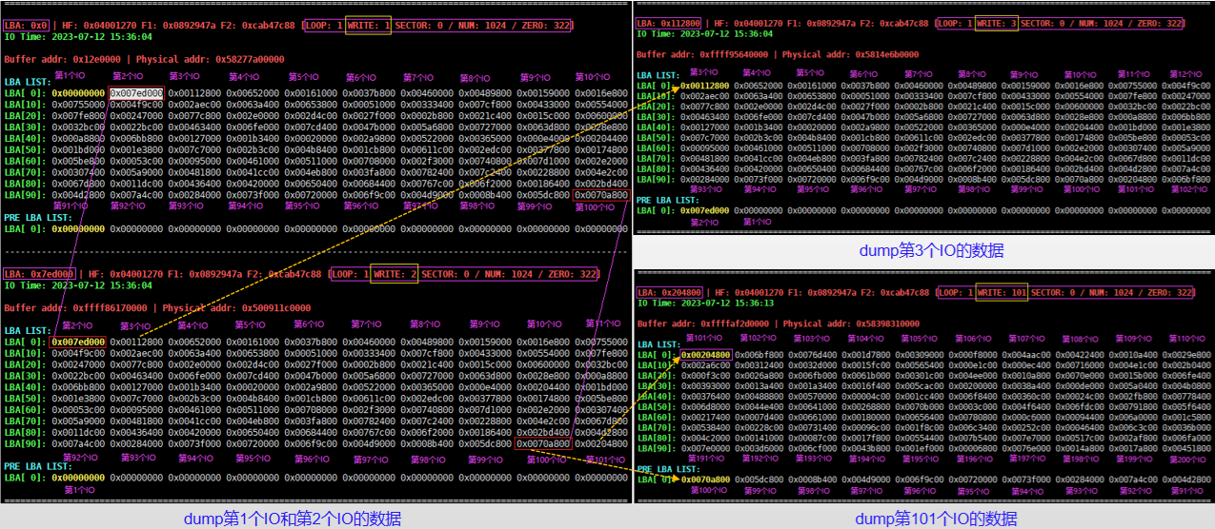
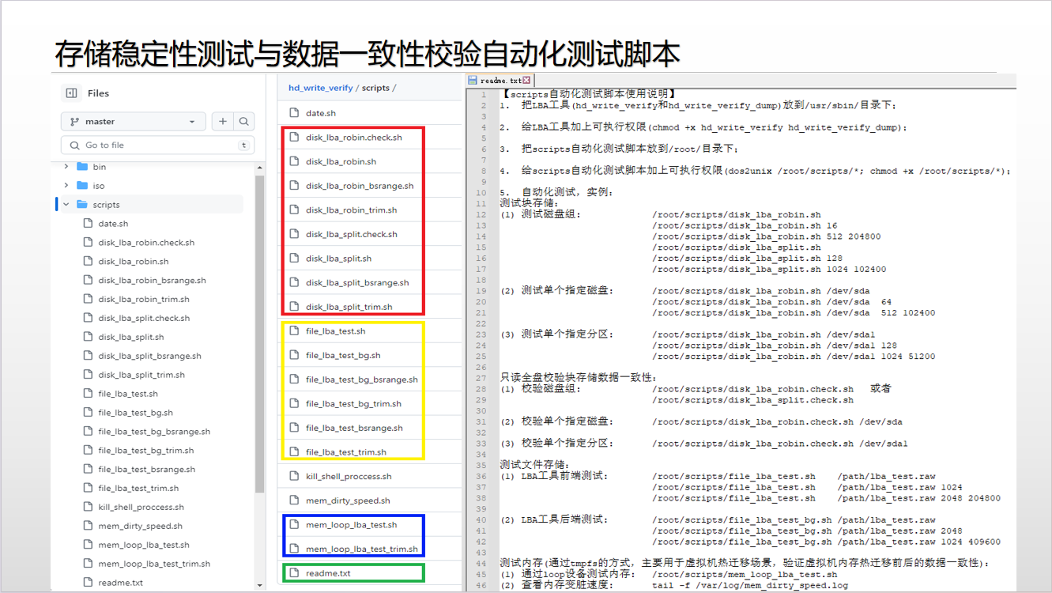
 |  |  |  |  |  |  |  |  |  | 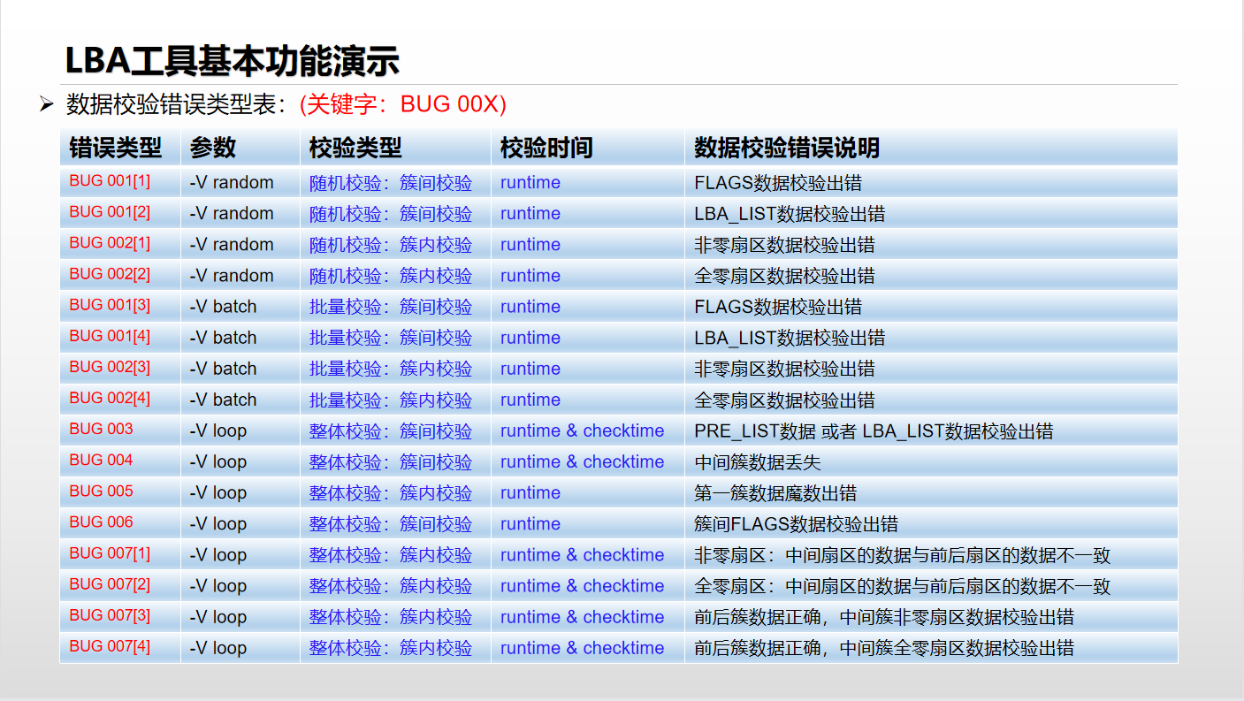

存储 |  | 功能(只读) | 实例 |  | 说明 | 自动化测试(LiveCD ISO) |  |  |  | 演示功能：注入数据不一致
块 存 储 | 单 盘 校 验 | 指定线程数据校验 | hd_write_verify_dump -c -D -T 1 /dev/sdX |  | 校验1号线程所有数据 | 测试类型 | 测试策略 | ISO文件名 | 执行的自动化测试脚本 | 参数 | 实例 |  | 说明
 |  |  | hd_write_verify_dump -c -D -T 2 -C 100 /dev/sdX |  | 校验2号线程前100簇数据 | 硬盘 | round-robin策略测试硬盘 | hd_write_verify.with.stripe.robin.1K.整体校验+批量校验.x86_64.V10.iso | disk_lba_robin.sh | -i flag | hd_write_verify -c -D -K -i flag -E 60 -S 1024 -V all -T 10 /dev/sdX |  | 任意一个/多个线程，60秒后注入错误flag数据
 |  | 指定簇间数据校验 | hd_write_verify_dump -c -D -L 0x0 -C 0 /dev/sdX |  | 校验LBA：0开始的所有簇数据 |  | round-robin策略测试硬盘 | hd_write_verify.with.stripe.robin.4K.整体校验+批量校验.x86_64.V10.iso | disk_lba_robin.sh | -i magic | hd_write_verify -c -D -K -i magic -E 60 -S 64 -V all -T 10 /dev/sdX |  | 任意一个/多个线程，60秒后注入错误magic数据
 |  |  | hd_write_verify_dump -c -D -L 0x8000 -C 100 /dev/sdX |  | 校验LBA：0x8000开始的100簇数据 |  | round-robin策略测试硬盘 | hd_write_verify.with.stripe.robin.8K.整体校验+批量校验.x86_64.V10.iso | disk_lba_robin.sh | -i pre | hd_write_verify -c -D -K -i pre -E 60 -S 512 -V all -T 10 -I /dev/sdX -I /dev/sdY |  | 任意一个/多个线程，60秒后注入错误pre_list数据
 |  | 指定簇内数据校验 及 dump查看指定LBA的数据 | hd_write_verify_dump -c -D -L 0x1000 /dev/sdX |  | dump输出LBA: 0x1000的一扇区数据 |  | round-robin策略测试硬盘 | hd_write_verify.with.stripe.robin.16K.整体校验+批量校验.x86_64.V10.iso | disk_lba_robin.sh | -i list | hd_write_verify -c -D -K -i list -E 120 -S 1024 -V all -T 10 /dev/sdX |  | 任意一个/多个线程，120秒后注入错误lba_list数据
 |  |  | hd_write_verify_dump -c -D -L 0x0 -S 8 /dev/sdX |  | 校验LBA：0x0开始的8扇区数据 |  | round-robin策略测试硬盘 | hd_write_verify.with.stripe.robin.64K.整体校验+批量校验.x86_64.V10.iso | disk_lba_robin.sh | -i time | hd_write_verify -c -D -K -i time -E 300 -S 1024 -V all -T 10 /dev/sdX |  | 任意一个/多个线程，300秒后注入错误time数据
 |  |  | hd_write_verify_dump -D -L 0x500 -S 128 /dev/sdX > dump.log |  | 校验LBA：0x500开始的128扇区数据 |  | round-robin策略测试硬盘 | hd_write_verify.with.stripe.robin.128K.整体校验+批量校验.x86_64.V10.iso | disk_lba_robin.sh | -i loop | hd_write_verify -c -D -K -i loop -E 600 -S 1024 -V all -T 10 /dev/sdX |  | 任意一个/多个线程，600秒后注入错误loop数据
 | 多 盘 条 带 校 验 | 指定线程数据校验 条带策略: round-robin | hd_write_verify_dump -c -D -T 1 -P robin -I /dev/sdX -I /dev/sdY |  | 校验1号线程所有数据 |  | round-robin策略测试硬盘 | hd_write_verify.with.stripe.robin.256K.整体校验+批量校验.x86_64.V10.iso | disk_lba_robin.sh | -i write | hd_write_verify -c -D -K -i write -E 300 -S 1024 -V all -T 10 /dev/sdX |  | 任意一个/多个线程，300秒后注入错误write数据
 |  |  | hd_write_verify_dump -c -D -T 2 -C 100 -P robin -I /dev/sdX -I /dev/sdY |  | 校验2号线程前100簇数据 |  | round-robin策略测试硬盘 | hd_write_verify.with.stripe.robin.512K.整体校验+批量校验.x86_64.V10.iso | disk_lba_robin.sh | -i num | hd_write_verify -c -D -K -i num -E 300 -S 1024 -V all -T 10 /dev/sdX |  | 任意一个/多个线程，300秒后注入错误num数据
 |  | 指定簇间数据校验 条带策略: round-robin | hd_write_verify_dump -c -D -L 0x0 -C 0 -P robin -I /dev/sdX -I /dev/sdY |  | 校验LBA：0开始的所有簇数据 |  | round-robin策略测试硬盘 | hd_write_verify.with.stripe.robin.1M.整体校验+批量校验.x86_64.V10.iso | disk_lba_robin.sh | -i zero | hd_write_verify -c -D -K -i zero -E 300 -S 1024 -V all -T 10 /dev/sdX |  | 任意一个/多个线程，300秒后注入错误zero数据
 |  |  | hd_write_verify_dump -c -D -L 0x8000 -C 100 -P robin -I /dev/sdX -I /dev/sdY |  | 校验LBA：0x8000开始的100簇数据 |  | round-robin策略测试硬盘 | hd_write_verify.with.stripe.robin.1M.bsrange.整体校验+批量校验.x86_64.V10.iso | disk_lba_robin_bsrange.sh | -i index | hd_write_verify -c -D -K -i index -E 300 -S 1024 -V all -T 10 /dev/sdX |  | 任意一个/多个线程，300秒后注入错误index数据
 |  | 指定簇内数据校验 及 dump查看指定LBA的数据 条带策略: round-robin | hd_write_verify_dump -c -D -L 0x1000 -P robin -I /dev/sdX -I /dev/sdY |  | dump输出LBA: 0x1000的一扇区数据 |  | cluster-split策略测试硬盘 | hd_write_verify.with.stripe.split.64K.整体校验+批量校验.x86_64.V10.iso | disk_lba_split.sh | -i random | hd_write_verify -c -D -K -i random -E 300 -S 1024 -V all -T 10 /dev/sdX |  | 任意一个/多个线程，300秒后注入错误random数据
 |  |  | hd_write_verify_dump -c -D -L 0x0 -S 8 -P robin -I /dev/sdX -I /dev/sdY |  | 校验LBA：0x0开始的8扇区数据 |  | cluster-split策略测试硬盘 | hd_write_verify.with.stripe.split.128K.整体校验+批量校验.x86_64.V10.iso | disk_lba_split.sh | -i sector | hd_write_verify -c -D -K -i sector -E 60 -S 1024 -V all -T 10 /dev/sdX |  | 任意一个/多个线程，60秒后注入n个扇区错误数据
 |  |  | hd_write_verify_dump -D -L 0x500 -S 128 -P robin -I /dev/sdX -I /dev/sdY > dump.log |  | 校验LBA：0x500开始的128扇区数据 |  | cluster-split策略测试硬盘 | hd_write_verify.with.stripe.split.256K.整体校验+批量校验.x86_64.V10.iso | disk_lba_split.sh
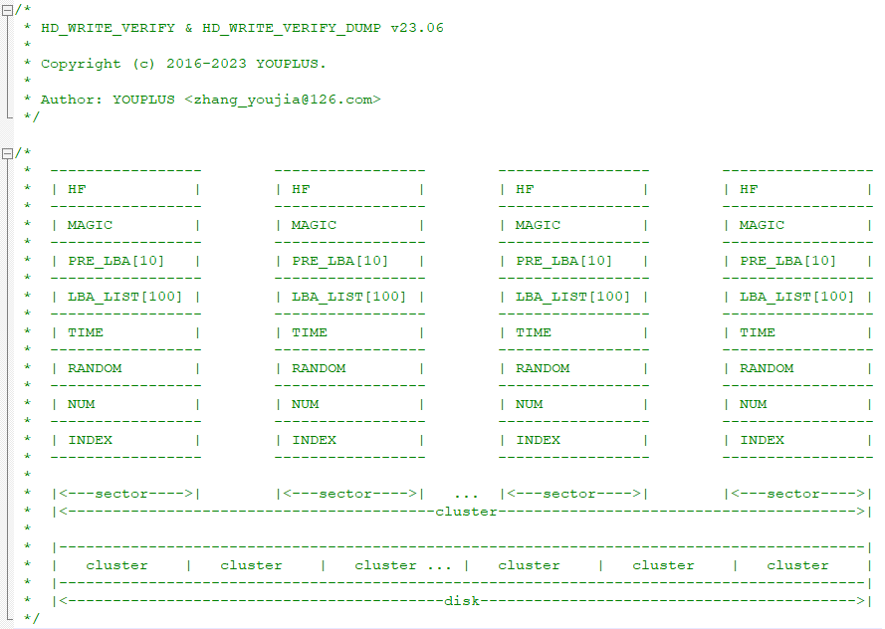
 |  | 指定线程数据校验 条带策略: cluster-split | hd_write_verify_dump -c -D -T 1 -P split -I /dev/sdX -I /dev/sdY |  | 校验1号线程所有数据 |  | cluster-split策略测试硬盘 | hd_write_verify.with.stripe.split.512K.整体校验+批量校验.x86_64.V10.iso | disk_lba_split.sh
 |  |  | hd_write_verify_dump -c -D -T 2 -C 100 -P split -I /dev/sdX -I /dev/sdY |  | 校验2号线程前100簇数据 |  | cluster-split策略测试硬盘 | hd_write_verify.with.stripe.split.1M.整体校验+批量校验.x86_64.V10.iso | disk_lba_split.sh
 |  | 指定簇间数据校验 条带策略: cluster-split | hd_write_verify_dump -c -D -L 0x0 -C 0 -P split -I /dev/sdX -I /dev/sdY |  | 校验LBA：0开始的所有簇数据 |  | cluster-split策略测试硬盘 | hd_write_verify.with.stripe.split.1M.bsrange.整体校验+批量校验.x86_64.V10.iso | disk_lba_split_bsrange.sh
 |  |  | hd_write_verify_dump -c -D -L 0x8000 -C 100 -P split -I /dev/sdX -I /dev/sdY |  | 校验LBA：0x8000开始的100簇数据 |  | 只读校验硬盘数据 | hd_write_verify.disk_lba_check_only.with.stripe.robin.x86_64.V10.iso | disk_lba_robin.check.sh
 |  | 指定簇内数据校验 及 dump查看指定LBA的数据 条带策略: cluster-split | hd_write_verify_dump -c -D -L 0x1000 -P split -I /dev/sdX -I /dev/sdY |  | dump输出LBA: 0x1000的一扇区数据 |  | 只读校验硬盘数据 | hd_write_verify.disk_lba_check_only.with.stripe.split.x86_64.V10.iso | disk_lba_split.check.sh
 |  |  | hd_write_verify_dump -c -D -L 0x0 -S 8 -P split -I /dev/sdX -I /dev/sdY |  | 校验LBA：0x0开始的8扇区数据 | 内存 | 测试：tmpfs内存 | hd_write_verify.mem_lba.with.stripe.robin.1M.x86_64.V10.iso | mem_loop_lba_test_bsrange.sh
 |  |  | hd_write_verify_dump -D -L 0x500 -S 128 -P split -I /dev/sdX -I /dev/sdY > dump.log |  | 校验LBA：0x500开始的128扇区数据 | 硬盘 + 内存 | 测试：硬盘 + tmpfs内存 | hd_write_verify.mem_disk_lba.with.stripe.robin.1M.x86_64.V10.iso | mem_loop_lba_test_bsrange.sh 和 disk_lba_robin_bsrange.sh
文 件 存 储 | 单 文 件 校 验 | 指定线程数据校验 | hd_write_verify_dump -c -D -T 1 lba.raw |  | 校验1号线程所有数据 |  | 测试：硬盘 + tmpfs内存 | hd_write_verify.disk_mem_lba.可用于烧录U盘livecd.x86_64.V10.iso | mem_loop_lba_test_bsrange.sh 和 disk_lba_robin_bsrange.sh
 |  |  | hd_write_verify_dump -c -D -T 2 -C 100 lba.raw |  | 校验2号线程前100簇数据 | 硬盘 | round-robin策略测试硬盘 | hd_write_verify.with.stripe.robin.1K.整体校验+批量校验.aarch64.V10.iso | disk_lba_robin.sh
 |  | 指定簇间数据校验 | hd_write_verify_dump -c -D -L 0x0 -C 0 lba.raw |  | 校验LBA：0开始的所有簇数据 |  | round-robin策略测试硬盘 | hd_write_verify.with.stripe.robin.4K.整体校验+批量校验.aarch64.V10.iso | disk_lba_robin.sh
 |  |  | hd_write_verify_dump -c -D -L 0x8000 -C 100 lba.raw |  | 校验LBA：0x8000开始的100簇数据 |  | round-robin策略测试硬盘 | hd_write_verify.with.stripe.robin.8K.整体校验+批量校验.aarch64.V10.iso | disk_lba_robin.sh
 |  | 指定簇内数据校验 及 dump查看指定LBA的数据 | hd_write_verify_dump -c -D -L 0x1000 lba.raw |  | dump输出LBA: 0x1000的一扇区数据 |  | round-robin策略测试硬盘 | hd_write_verify.with.stripe.robin.16K.整体校验+批量校验.aarch64.V10.iso | disk_lba_robin.sh
 |  |  | hd_write_verify_dump -c -D -L 0x0 -S 8 lba.raw |  | 校验LBA：0x0开始的8扇区数据 |  | round-robin策略测试硬盘 | hd_write_verify.with.stripe.robin.64K.整体校验+批量校验.aarch64.V10.iso | disk_lba_robin.sh
 |  |  | hd_write_verify_dump -D -L 0x500 -S 128 lba.raw > dump.log |  | 校验LBA：0x500开始的128扇区数据 |  | round-robin策略测试硬盘 | hd_write_verify.with.stripe.robin.128K.整体校验+批量校验.aarch64.V10.iso | disk_lba_robin.sh
 | 多 文 件 条 带 校 验 | 指定线程数据校验 条带策略: round-robin | hd_write_verify_dump -c -D -T 1 -P robin -I lba1.raw -I lba2.raw |  | 校验1号线程所有数据 |  | round-robin策略测试硬盘 | hd_write_verify.with.stripe.robin.256K.整体校验+批量校验.aarch64.V10.iso | disk_lba_robin.sh
 |  |  | hd_write_verify_dump -c -D -T 2 -C 100 -P robin -I lba1.raw -I lba2.raw |  | 校验2号线程前100簇数据 |  | round-robin策略测试硬盘 | hd_write_verify.with.stripe.robin.512K.整体校验+批量校验.aarch64.V10.iso | disk_lba_robin.sh
 |  | 指定簇间数据校验 条带策略: round-robin | hd_write_verify_dump -c -D -L 0x0 -C 0 -P robin -I lba1.raw -I lba2.raw |  | 校验LBA：0开始的所有簇数据 |  | round-robin策略测试硬盘 | hd_write_verify.with.stripe.robin.1M.整体校验+批量校验.aarch64.V10.iso | disk_lba_robin.sh
 |  |  | hd_write_verify_dump -c -D -L 0x8000 -C 100 -P robin -I lba1.raw -I lba2.raw |  | 校验LBA：0x8000开始的100簇数据 |  | round-robin策略测试硬盘 | hd_write_verify.with.stripe.robin.1M.bsrange.整体校验+批量校验.aarch64.V10.iso | disk_lba_robin_bsrange.sh
 |  | 指定簇内数据校验 及 dump查看指定LBA的数据 条带策略: round-robin | hd_write_verify_dump -c -D -L 0x1000 -P robin -I lba1.raw -I lba2.raw |  | dump输出LBA: 0x1000的一扇区数据 |  | cluster-split策略测试硬盘 | hd_write_verify.with.stripe.split.64K.整体校验+批量校验.aarch64.V10.iso | disk_lba_split.sh
 |  |  | hd_write_verify_dump -c -D -L 0x0 -S 8 -P robin -I lba1.raw -I lba2.raw |  | 校验LBA：0x0开始的8扇区数据 |  | cluster-split策略测试硬盘 | hd_write_verify.with.stripe.split.128K.整体校验+批量校验.aarch64.V10.iso | disk_lba_split.sh
 |  |  | hd_write_verify_dump -D -L 0x500 -S 128 -P robin -I lba1.raw -I lba2.raw > dump.log |  | 校验LBA：0x500开始的128扇区数据 |  | cluster-split策略测试硬盘 | hd_write_verify.with.stripe.split.256K.整体校验+批量校验.aarch64.V10.iso | disk_lba_split.sh
 |  | 指定线程数据校验 条带策略: cluster-split | hd_write_verify_dump -c -D -T 1 -P split -I lba1.raw -I lba2.raw |  | 校验1号线程所有数据 |  | cluster-split策略测试硬盘 | hd_write_verify.with.stripe.split.512K.整体校验+批量校验.aarch64.V10.iso | disk_lba_split.sh
 |  |  | hd_write_verify_dump -c -D -T 2 -C 100 -P split -I lba1.raw -I lba2.raw |  | 校验2号线程前100簇数据 |  | cluster-split策略测试硬盘 | hd_write_verify.with.stripe.split.1M.整体校验+批量校验.aarch64.V10.iso | disk_lba_split.sh
 |  | 指定簇间数据校验 条带策略: cluster-split | hd_write_verify_dump -c -D -L 0x0 -C 0 -P split -I lba1.raw -I lba2.raw |  | 校验LBA：0开始的所有簇数据 |  | cluster-split策略测试硬盘 | hd_write_verify.with.stripe.split.1M.bsrange.整体校验+批量校验.aarch64.V10.iso | disk_lba_split_bsrange.sh
 |  |  | hd_write_verify_dump -c -D -L 0x8000 -C 100 -P split -I lba1.raw -I lba2.raw |  | 校验LBA：0x8000开始的100簇数据 |  | 只读校验硬盘数据 | hd_write_verify.disk_lba_check_only.with.stripe.robin.aarch64.V10.iso | disk_lba_robin.check.sh
 |  | 指定簇内数据校验 及 dump查看指定LBA的数据 条带策略: cluster-split | hd_write_verify_dump -c -D -L 0x1000 -P split -I lba1.raw -I lba2.raw |  | dump输出LBA: 0x1000的一扇区数据 |  | 只读校验硬盘数据 | hd_write_verify.disk_lba_check_only.with.stripe.split.aarch64.V10.iso | disk_lba_split.check.sh
 |  |  | hd_write_verify_dump -c -D -L 0x0 -S 8 -P split -I lba1.raw -I lba2.raw |  | 校验LBA：0x0开始的8扇区数据 | 内存 | 测试：tmpfs内存 | hd_write_verify.mem_lba.with.stripe.robin.1M.aarch64.V10.iso | mem_loop_lba_test_bsrange.sh
 |  |  | hd_write_verify_dump -D -L 0x500 -S 128 -P split -I lba1.raw -I lba2.raw > dump.log |  | 校验LBA：0x500开始的128扇区数据 | 硬盘 + 内存 | 测试：硬盘 + tmpfs内存 | hd_write_verify.mem_disk_lba.with.stripe.robin.1M.aarch64.V10.iso | mem_loop_lba_test_bsrange.sh 和 disk_lba_robin_bsrange.sh

